R09-Pesca y Acuacultura
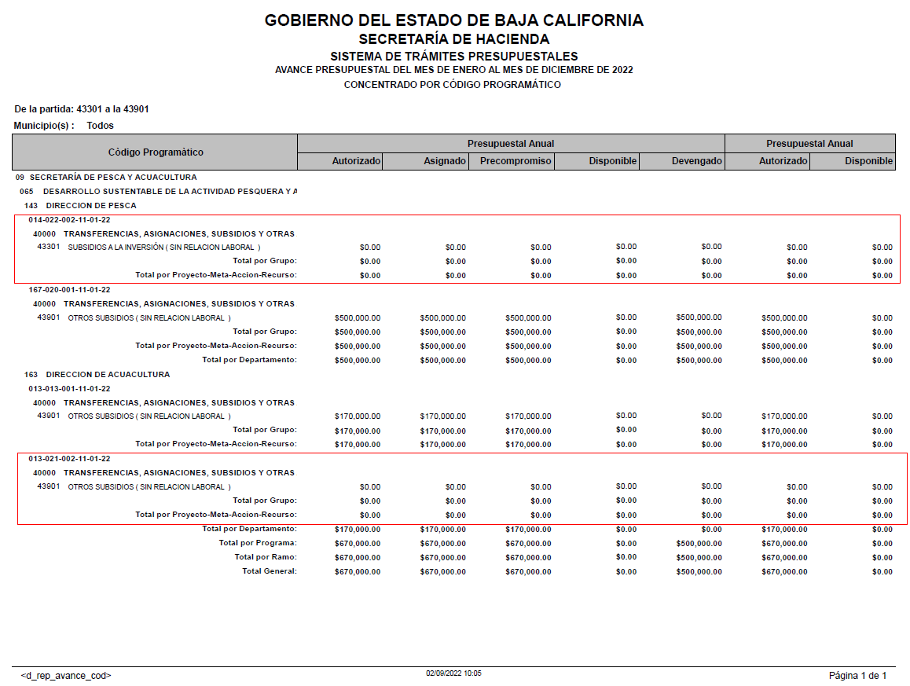
SECRETARÍA DE PESCA Y ACUACULTURA
Subsidios otorgados durante el Ejercicio Fiscal 2022
Periodo: | al 2do. trimestre
 | (Enero a junio)

IDENTIFICACIÓN DE LA OBRA O ACCION | DESCRIPCION DE LA OBRA O ACCION DONDE SE OTORGA EL SUBSIDIO | MONTO PRESUPUESTADO AL TRIMESTRE | MONTO EJERCIDO AL TRIMESTRE | RECURSO FEDERAL O ESTATAL | PARTIDA | DESCRIPCIÓN DE LA PARTIDA | POBLACION OBJETIVO | DESTINO | TEMPORALIDAD DEL OTORGAMIENTO
META 20 ACCIÓN 001 | DAR SEGUIMIENTO AL PROGRAMA ESTATAL DE APOYOS A REPOBLAMIENTO DE ESPECIES MARINAS. OTORGAMIENTO DE APOYOS PARA EL REPOBLAMIENTO DE ESPECIES MARINAS. | Se programó en el 2do. Trimestre, sin embargo se ejerció hasta el mes de Agosto de 2022 mediante solicitud de liberación de recursos. Se incluirá en el reporte del 3er trimestre.
META 22 ACCIÓN 002 | IMPULSAR LA INVERSIÓN ESTATAL Y FEDERAL EN INFRAESTRUCTURA PESQUERA Y ACUICOLA. GESTIÓN E IMPULSO DE OBRAS PARA EL DESARROLLO Y BIENESTAR DE LAS COMUNIDADES PESQUERAS Y ACUÍCOLAS. | Esta meta y acción no presenta partidas del grupo 43000 SUBSIDIOS Y SUBVENCIONES, presentando partidas correspondientes al grupo 60000 INVERSIÓN PÚBLICA. La Secretaría de Pesca y Acuacultura no tiene presupuesto autorizado en Subsidios para el Ejercicio 2022
META 13 ACCIÓN 001 | IMPULSAR A LAS INSTITUCIONES PUBLICO Y PRIVADAS, DE INVESTIGACION Y DESARROLLO TECNOLOGICO. GESTIÓN Y CELEBRACIÓN DE CONVENIO DE COLABORACIÓN CON INSTITUCIÓN ACADÉMICA Y/O PRIVADA PARA LA INVESTIGACIÓN Y DESARROLLO TECNOLÓGICO EN MATERIA PESQUERA Y/O ACUÍCOLA. | Se calendarizó en julio, por lo que será reportado en el 3er. trimestre
META 21 ACCIÓN 002 | IMPULSAR EL DESARROLLO TECNOLÓGICO DEL SECTOR ACUICOLA Y PESQUERO. ENTREGA DE APOYOS A PARA EL DESARROLLO TECNOLÓGICO DE PRODUCTORES ACUÍCOLAS Y PESQUEROS. | Esta meta y acción no presenta partidas del grupo 43000 SUBSIDIOS Y SUBVENCIONES, presentando partidas correspondientes al grupo 75000 INVERSIONES EN FIDEICOMISOS, MANDATOS Y OTROS ANÁLOGOS. La Secretaría de Pesca y Acuacultura no tiene presupuesto autorizado en Subsidios para el Ejercicio 2022
 | TOTAL | 0.00 | 0.00

R13-Sria. Turismo
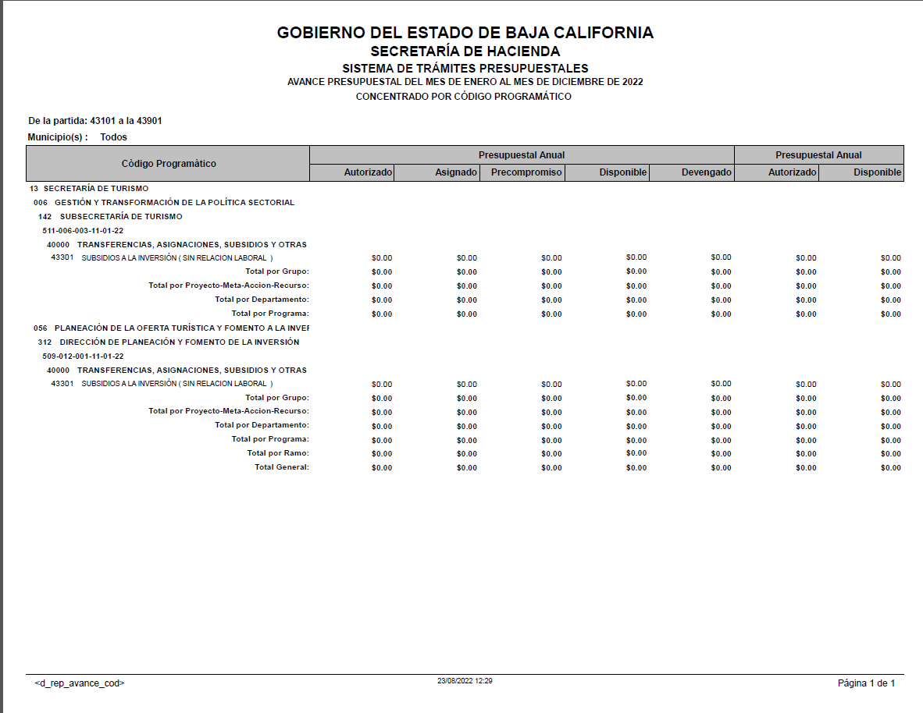
SECRETARÍA DE TURISMO
Subsidios otorgados durante el Ejercicio Fiscal 2022
Periodo: | al 2do. trimestre
 | (Enero a Junio)

IDENTIFICACIÓN DE LA OBRA O ACCION | DESCRIPCION DE LA OBRA O ACCION DONDE SE OTORGA EL SUBSIDIO | MONTO PRESUPUESTADO AL TRIMESTRE | MONTO EJERCIDO AL TRIMESTRE | RECURSO FEDERAL O ESTATAL | PARTIDA | DESCRIPCIÓN DE LA PARTIDA | POBLACION OBJETIVO | DESTINO | TEMPORALIDAD DEL OTORGAMIENTO
META 6 ACCIÓN 003 | CREAR EL OBSERVATORIO TURÍSTICO DE BAJA CALIFORNIA COMO UN REPOSITORIO DE INFORMACIÓN, ESTADÍSTICA Y ESTUDIOS QUE COADYUVE A LA INTELIGENCIA TURÍSTICA DEL ANÁLISIS DE LA OFERTA Y LA DEMANDA SECTORIAL. SEGUIMIENTO A LA IMPLEMENTACION DEL OBSERVATORIO TURISTICO DEL ESTADO. | La Secretaría de Turismo no tiene presupuesto autorizado en Subsidios para el Ejercicio 2022
META 12 ACCIÓN 001 | CONTRIBUIR A LA CREACIÓN DE MIPYMES TURÍSTICAS EN EL ESTADO Y SU INCLUSIÓN EN LAS ECONOMÍAS DE ESCALA. INTEGRACIÓN DE DIAGNÓSTICO DE NECESIDADES DE INVERSIÓN EN MIPYMES TURÍSTICAS.
 | TOTAL | 0.00 | 0.00

